头程系统
节点 | 功能 | 问题描述 | 截图
主单实际费用 | 主单实际费用 | COSU9508365060这个提单是原提单，费用冲减为0了。换绑后的新提单是 COSU9509185780这个，原提单冲减费用的记录全部跟到新提单上了。费用记录不属于新提单的，不用跟到新提单上。不然看着很乱 | 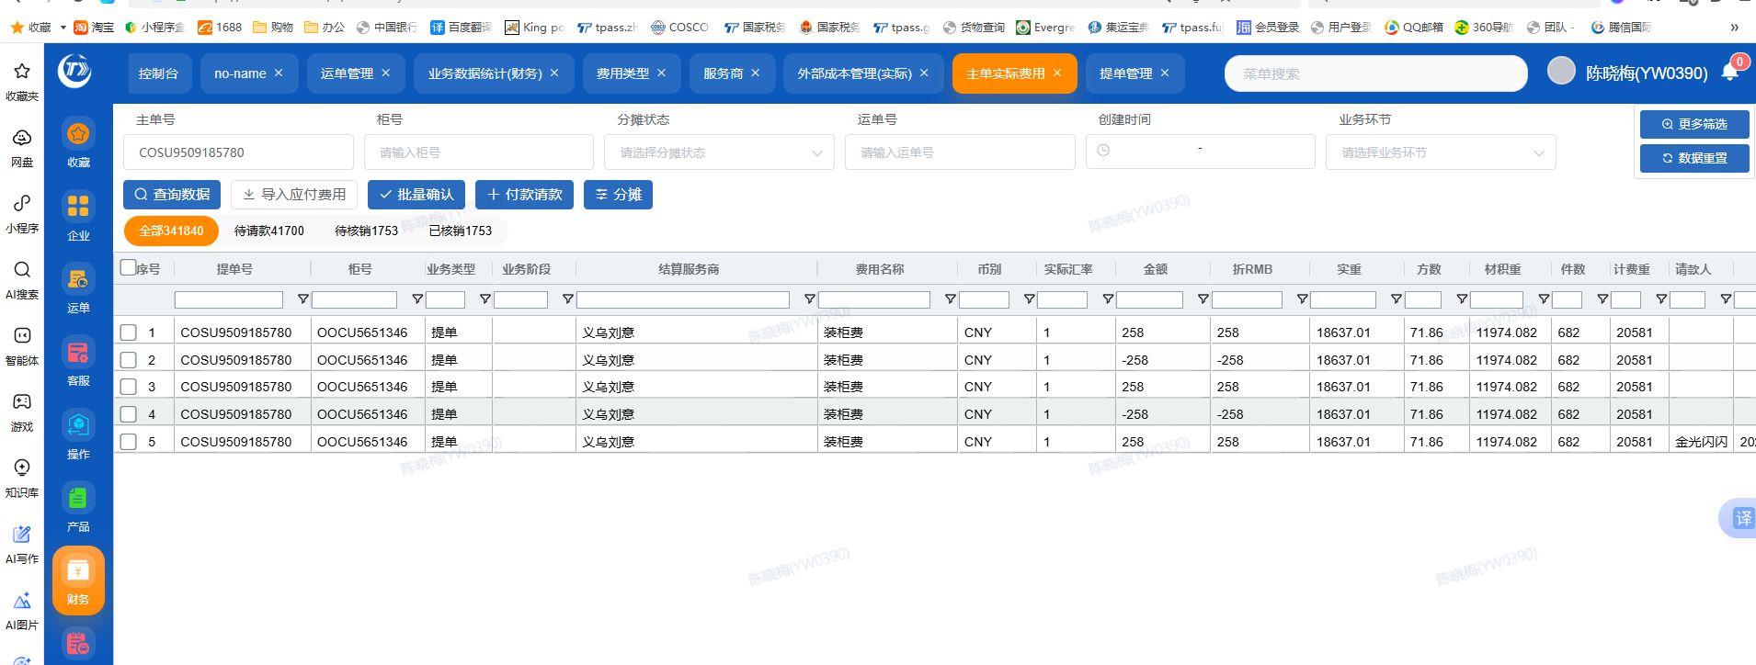
主单实际费用 | 主单实际费用 | 主单实际费用界面 加一个服务商简称一列 | 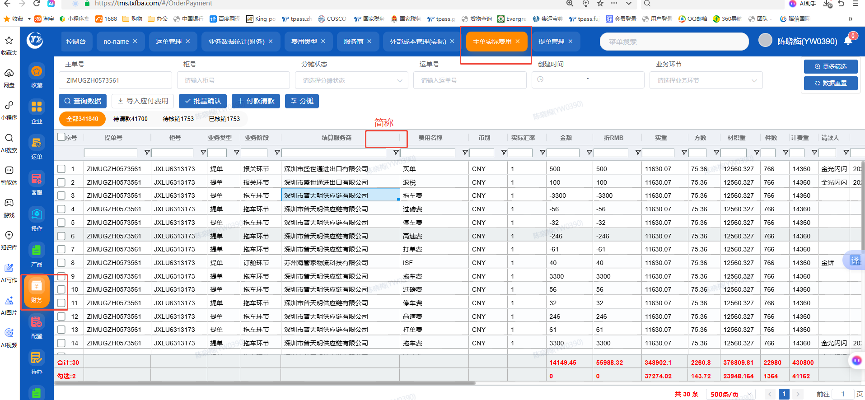
付款管理 | 增加根据币别筛选的 |  | 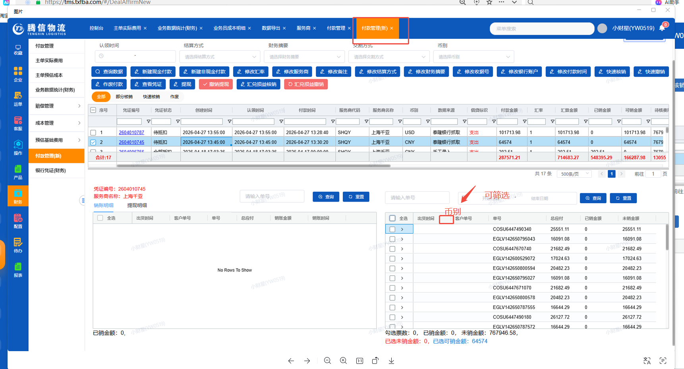
付款管理 | 修改汇率 | 可以修改到4位数，现在只能修改到3位 | 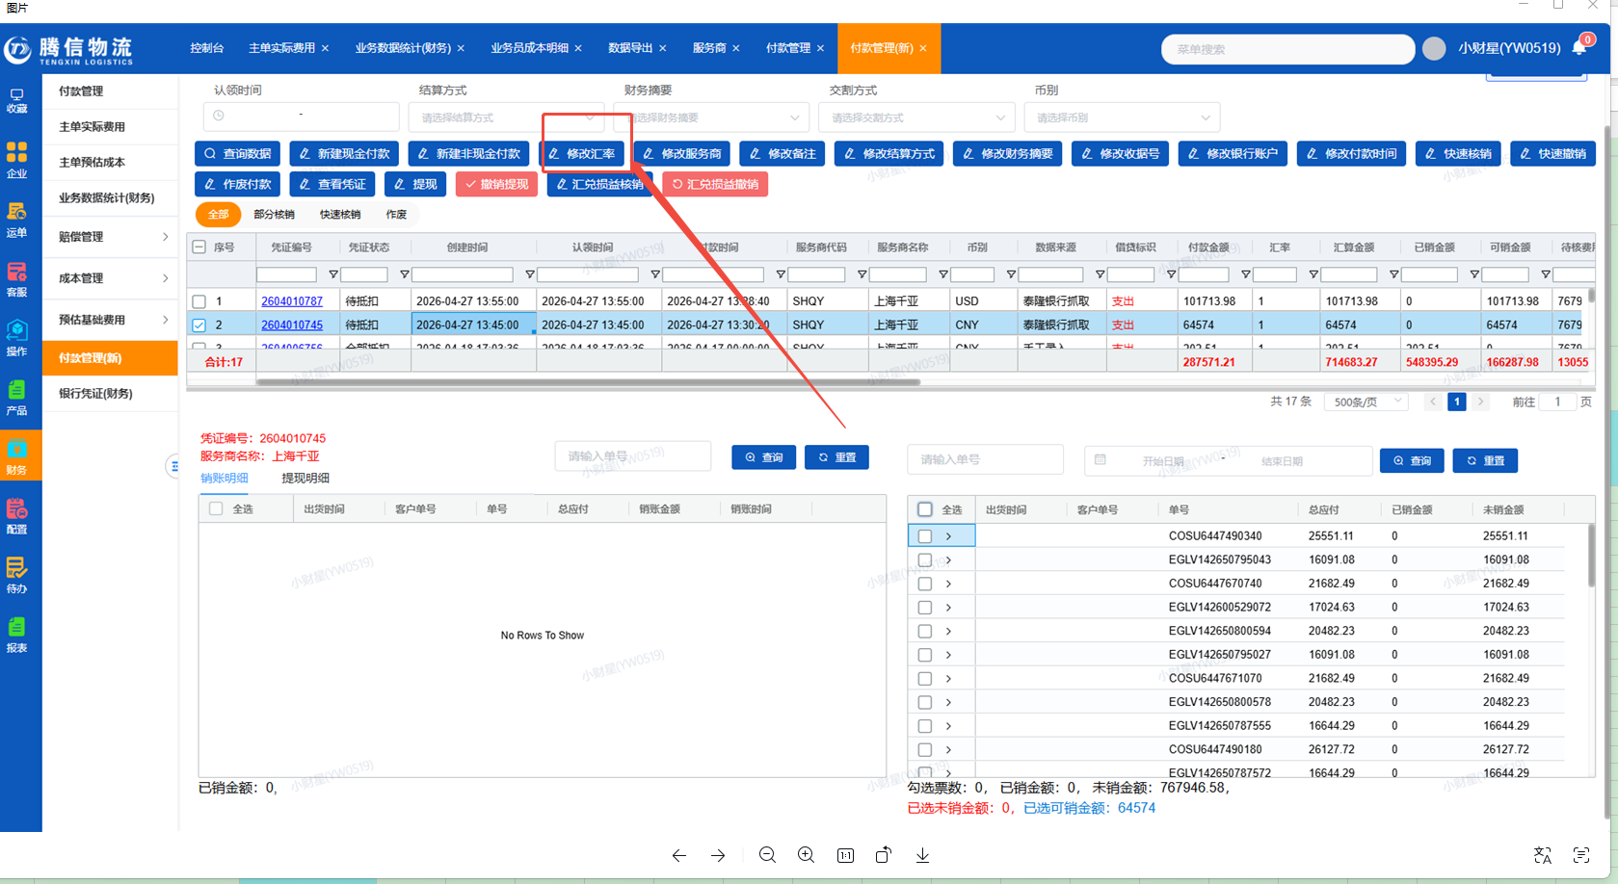 | 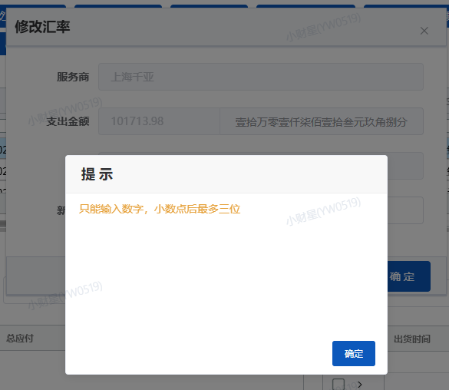
现金流量表 | 全部功能 | 银行凭证有的功能，现金流量都没有，比如修改汇率，修改备注，手工添加流水 | 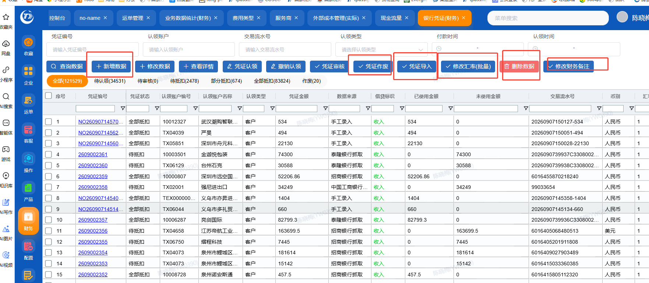
现金流量表 | 财务备注 | 水单汇率*账单美金-月初汇率*账单美金=汇损流水 月初汇率*账单美金-水单汇率*账单美金=认领服务商核销流水 直接根据这个逻辑生成金额,正数就是正数,负数就是负数。
现金流量表 | 财务备注 | 汇损流水对应的格式以及认领服务商的流水格式不一致，需要按照要求生成。 | 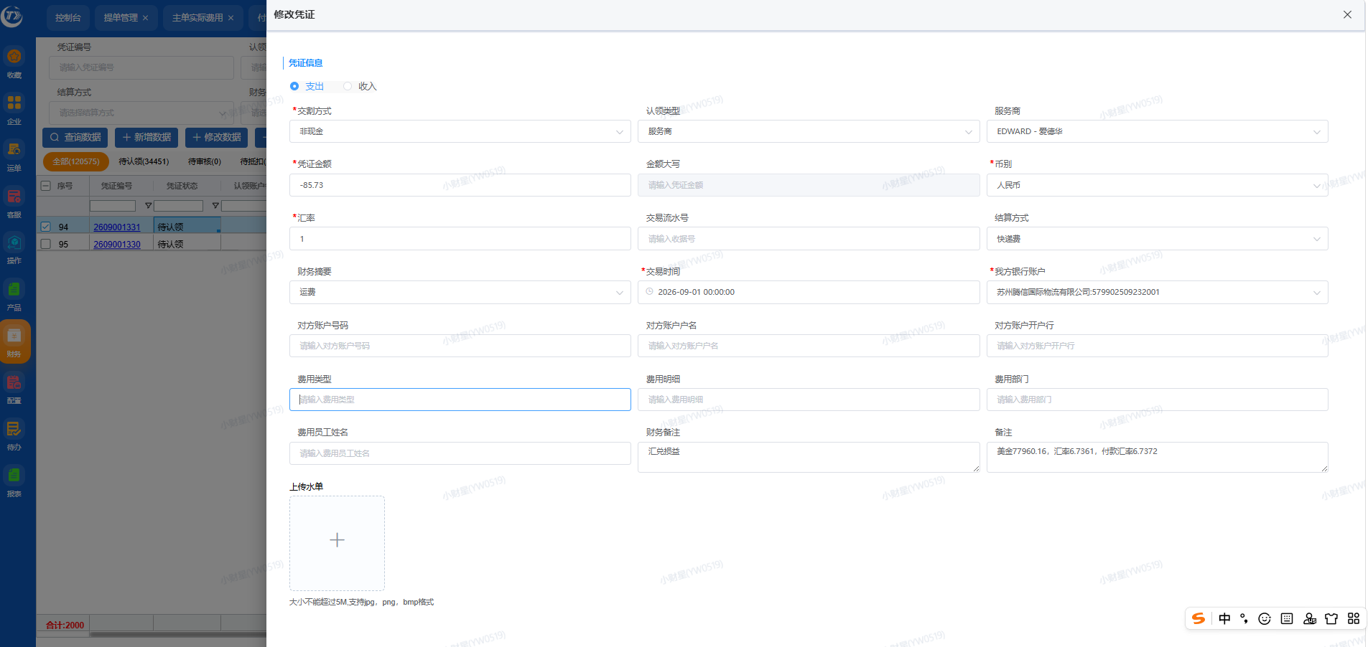 | 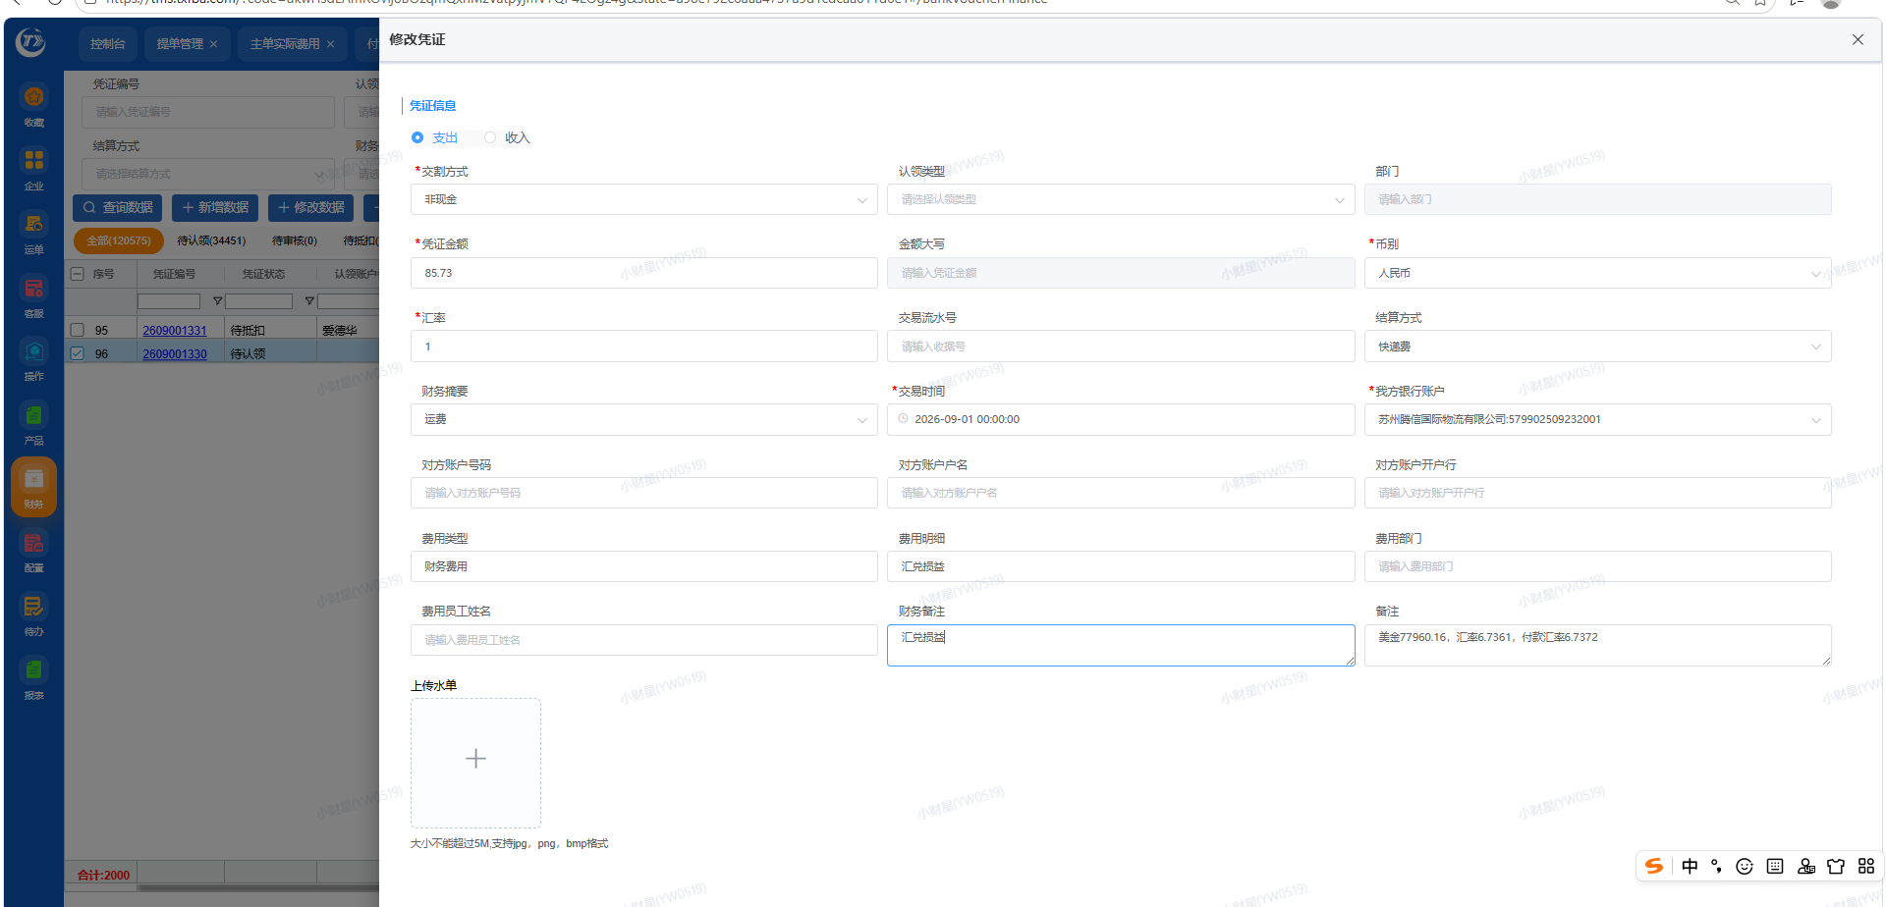
现金流量表 | 财务备注 | 自动生成的汇损，财务备注金额要抓取凭证金额，而不是人民币金额。 | 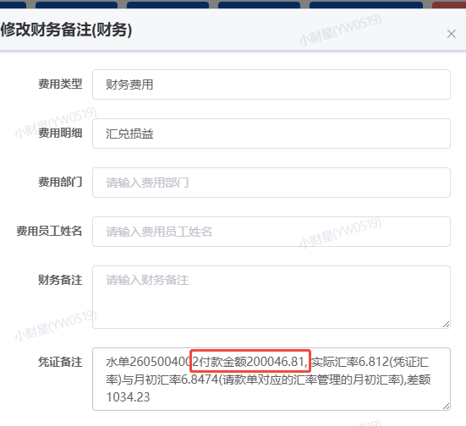 | 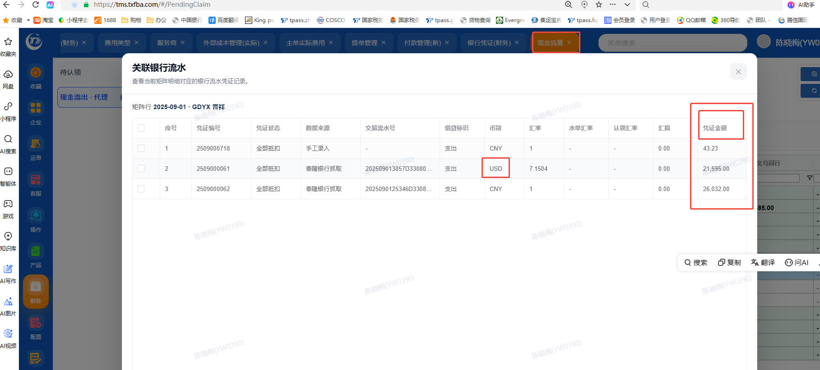

海外仓系统
序号 | 节点 | 问题描述 | 新系统 |  | 老系统
1 | 本地私仓卡派 | 有承运商没有距离，有的两个都没有（如果显示留仓） | 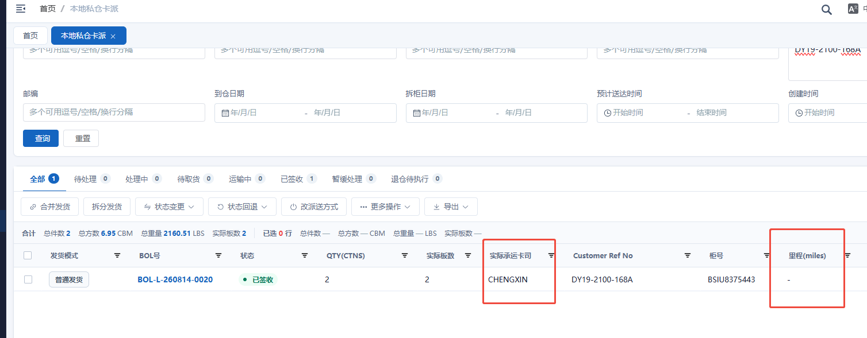
2 | 货件汇总 | 货件汇总导出来没有准确的拆柜备注，包括修补信息 实际拆出件数跟预报有差异，超板数据，需要私仓地址距离，预报渠道，实际出库渠道，表头要显示中文，加一个千克的重量列，私卡需要把具体地址显示出来（FBACODE） | 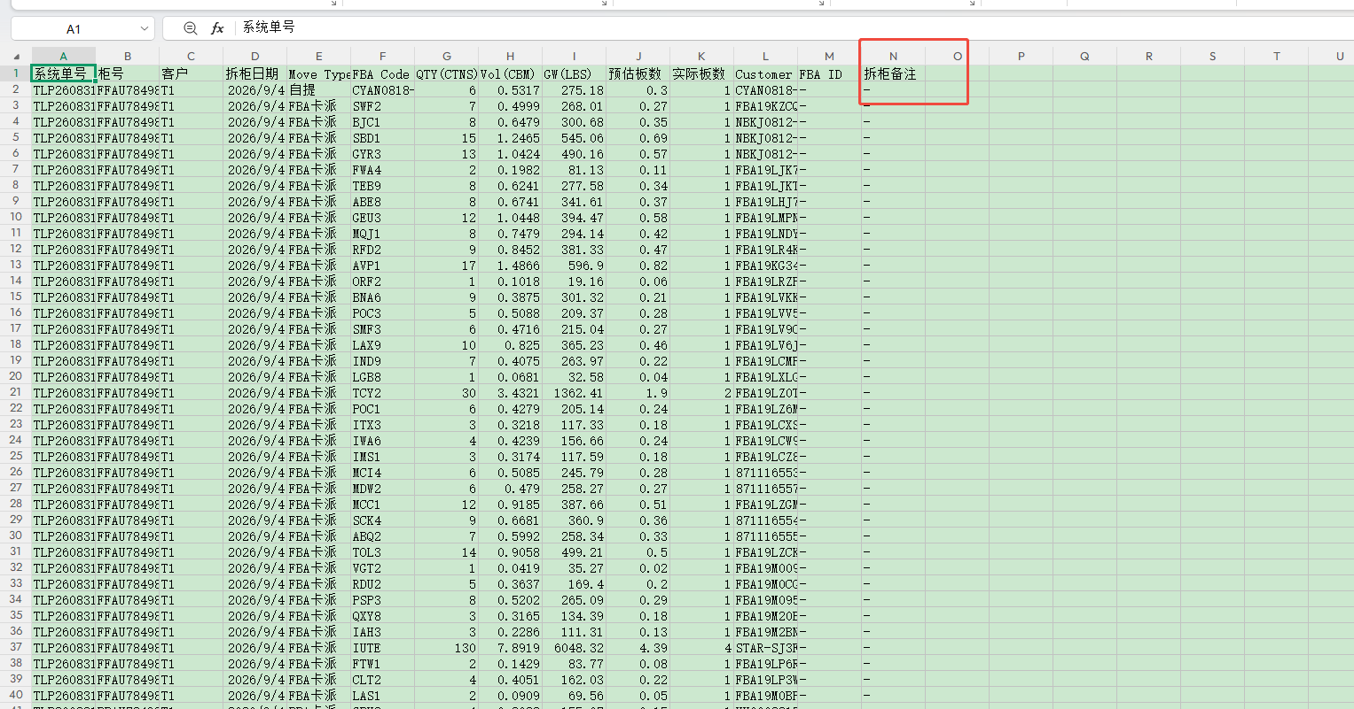 | 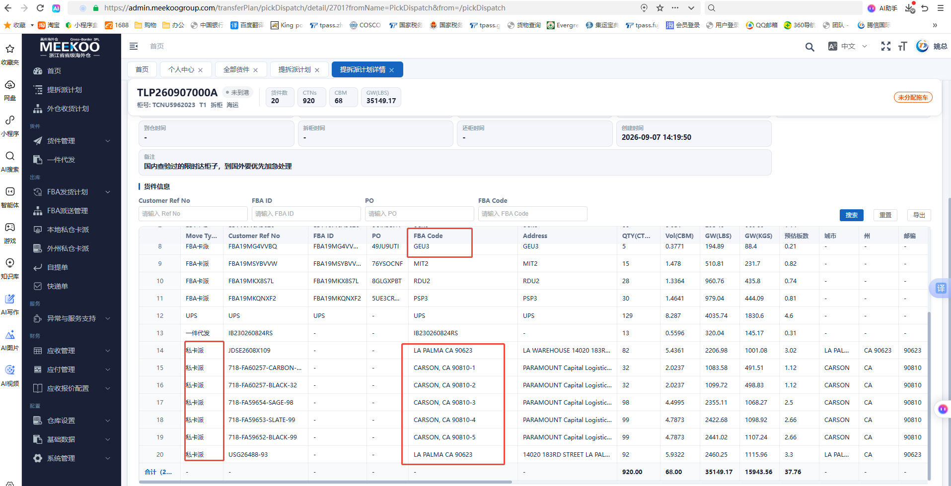 | 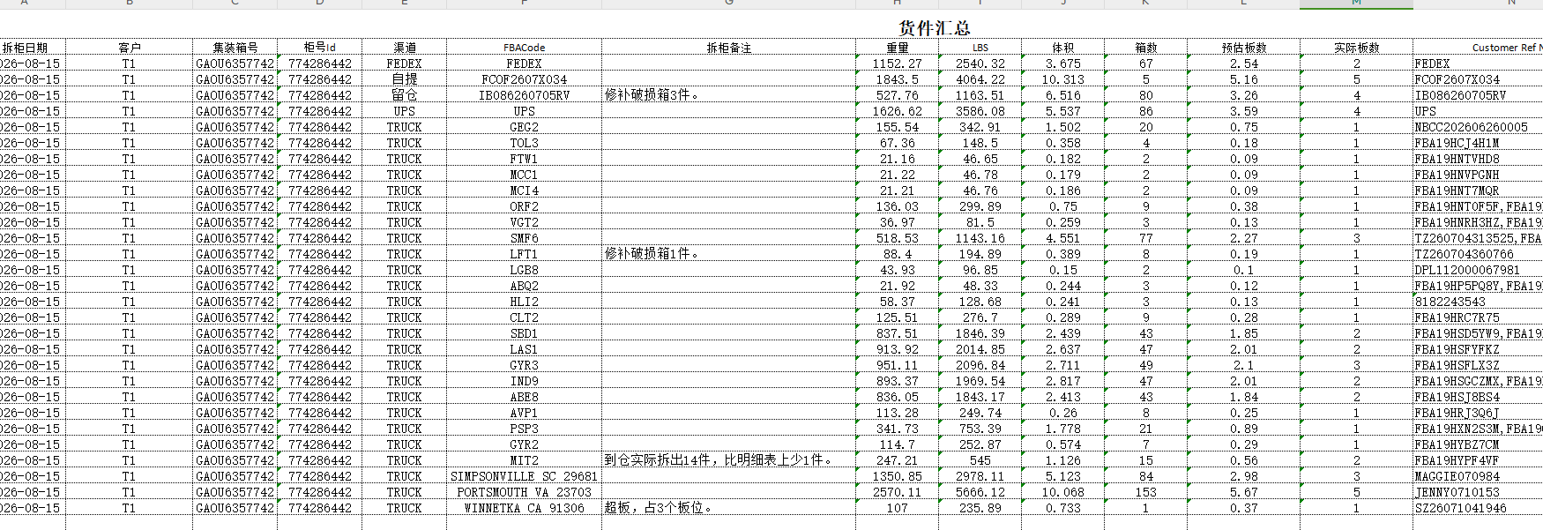 | 
3 | 应收明细 | 货件汇总的数据 都要有 | 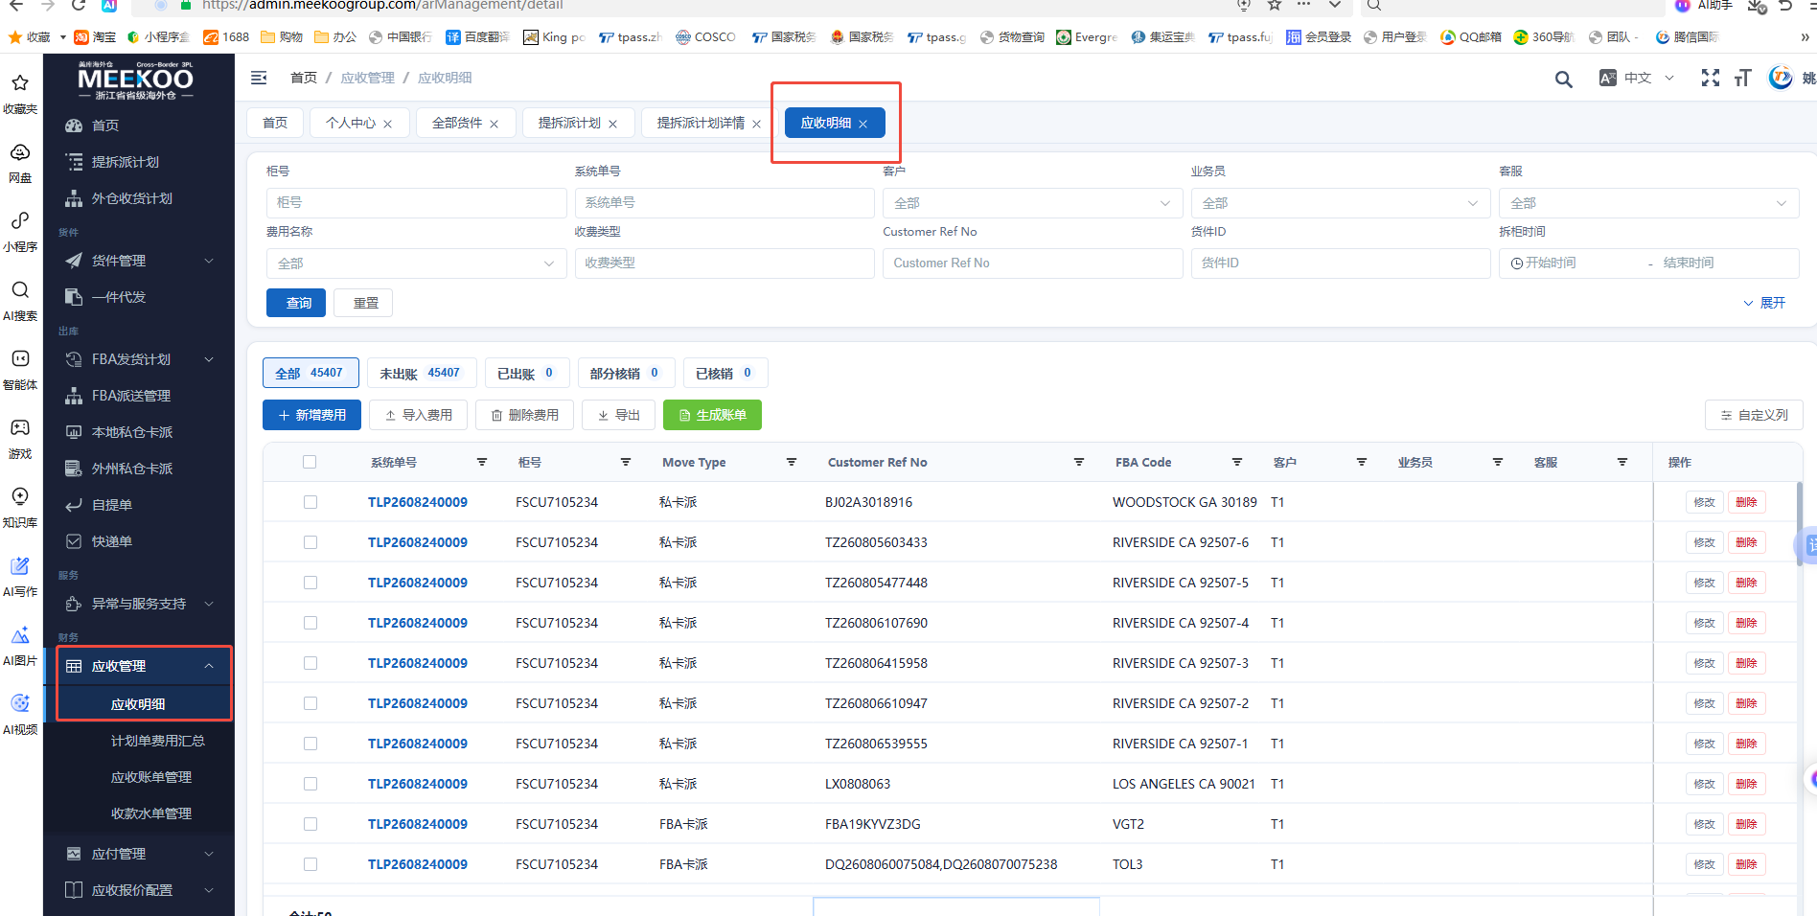
4 | 本地私仓卡派 | 26NJPR2002-21-334这个单号最终是跟哪些单号合并发车的，系统搜索有很多单号出来。 | 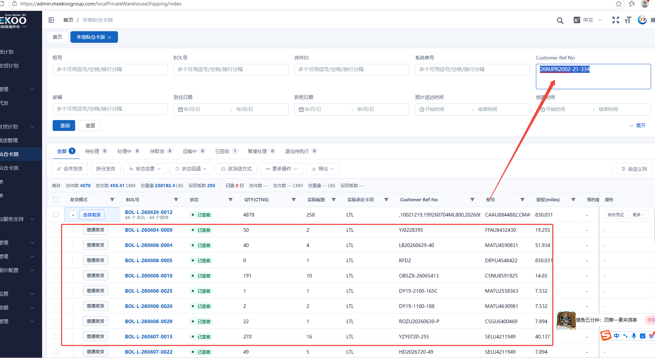 | 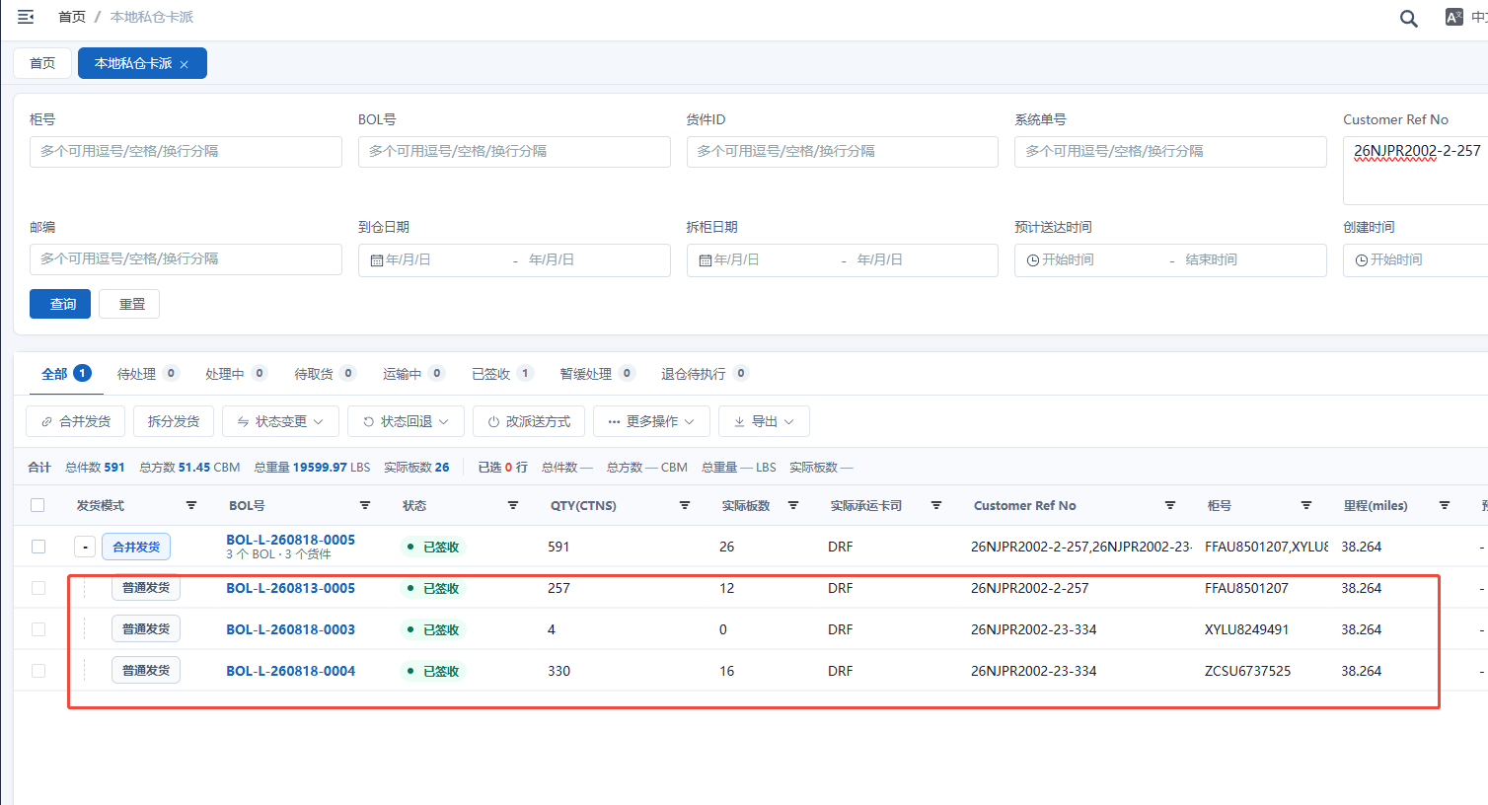 | 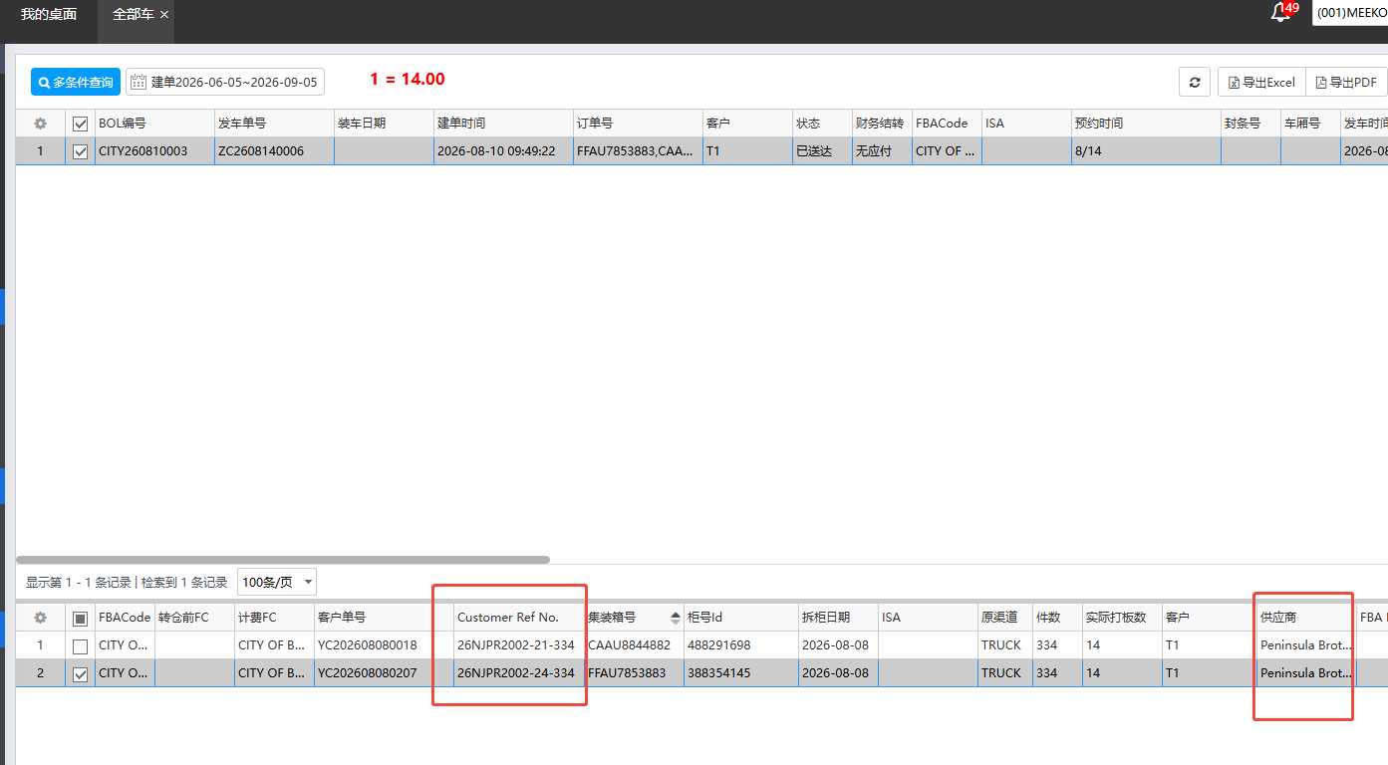
5 | 本地私仓卡派 | 26NJPR2002-8-370 这票老系统实际走了一个大车跟一个小车，新系统没有体现 | 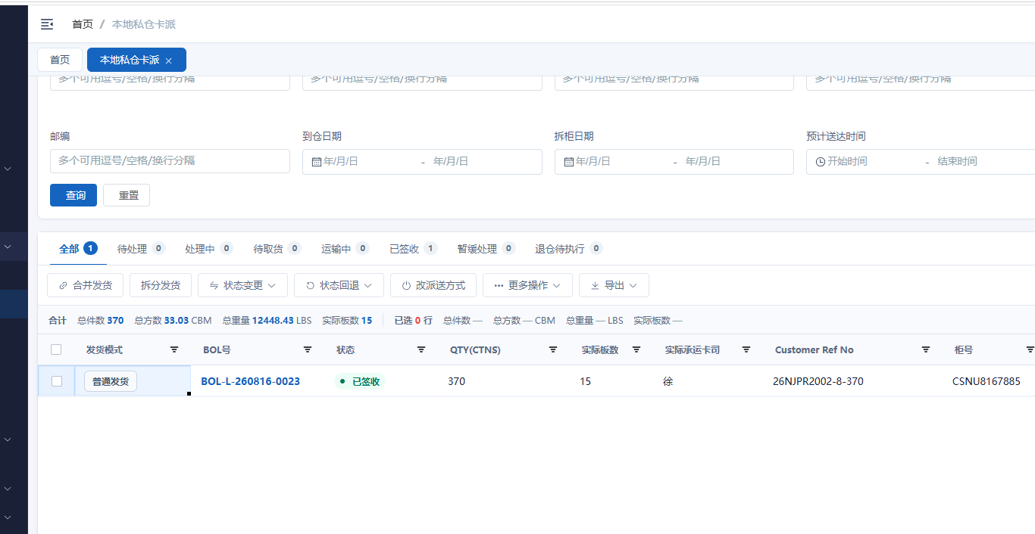 |  | 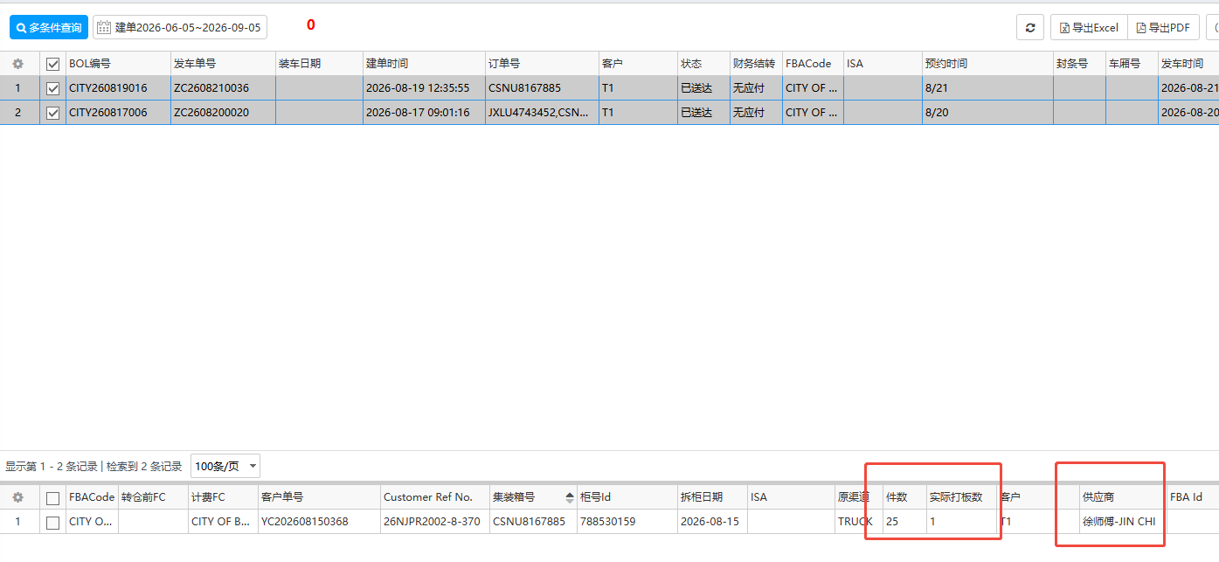 | 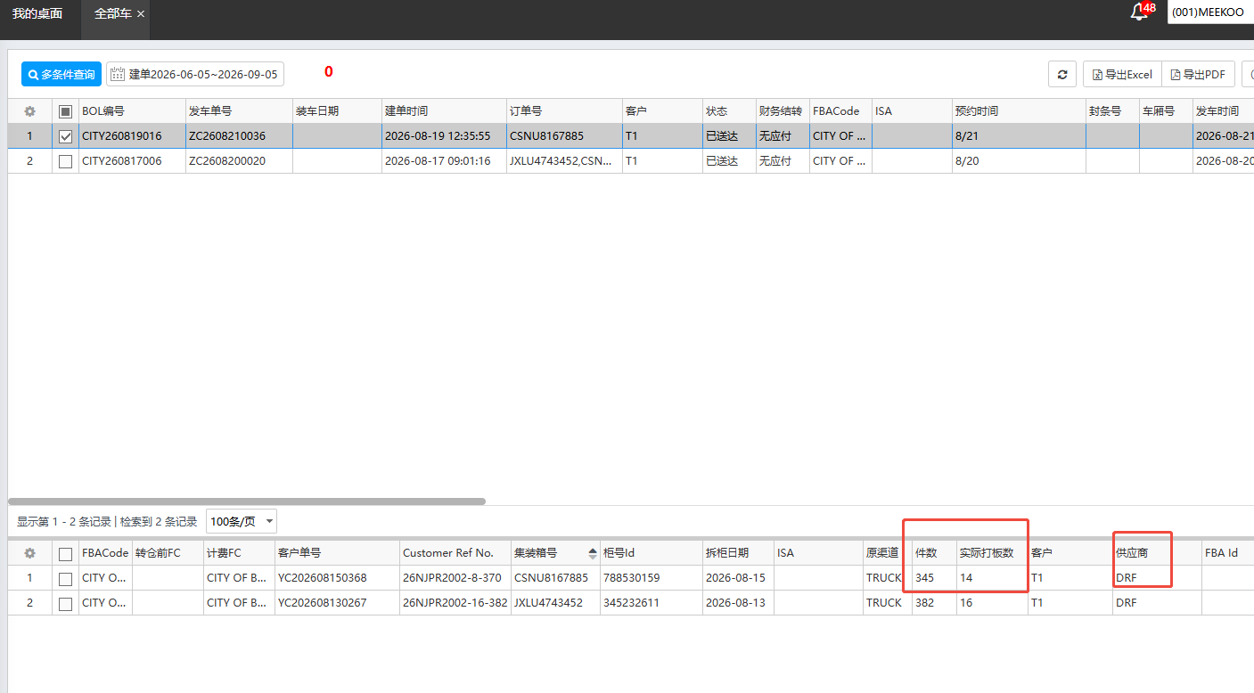
6 | 本地私仓卡派 | 新系统测的距离跟实际去地图测试的距离基本上都会差1英里以内 725FA59578-LTGREYHE142 差的更多 | 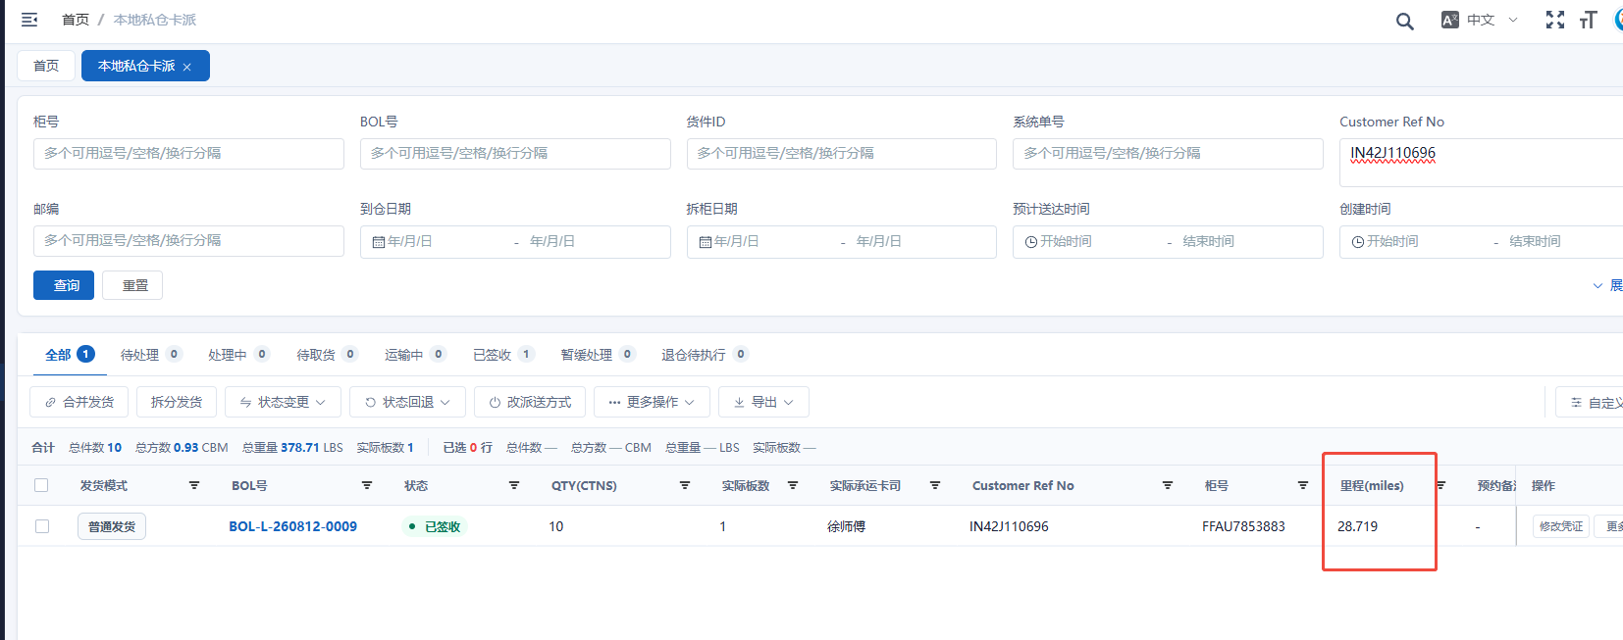 | 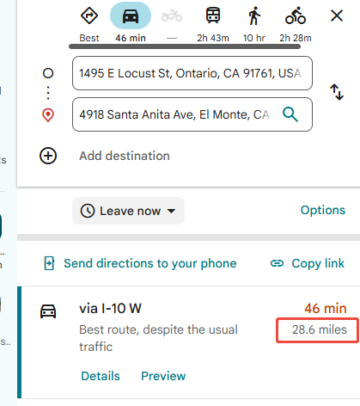
7 | 本地私仓卡派 | 这种合并发货的，导出来只有一条合计的 包括距离也是合计 | 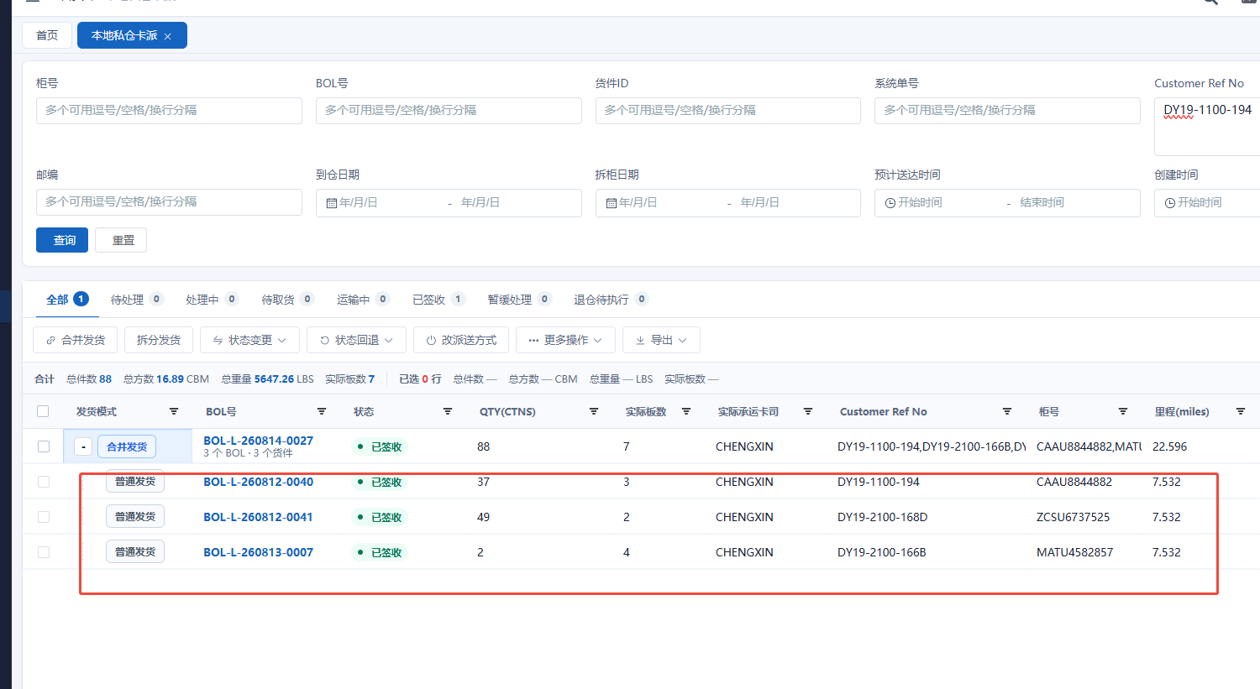
8 | 本地私仓卡派 | 新系统合并发货的板数和总板数对不上，明细是28，合计显示是26 | 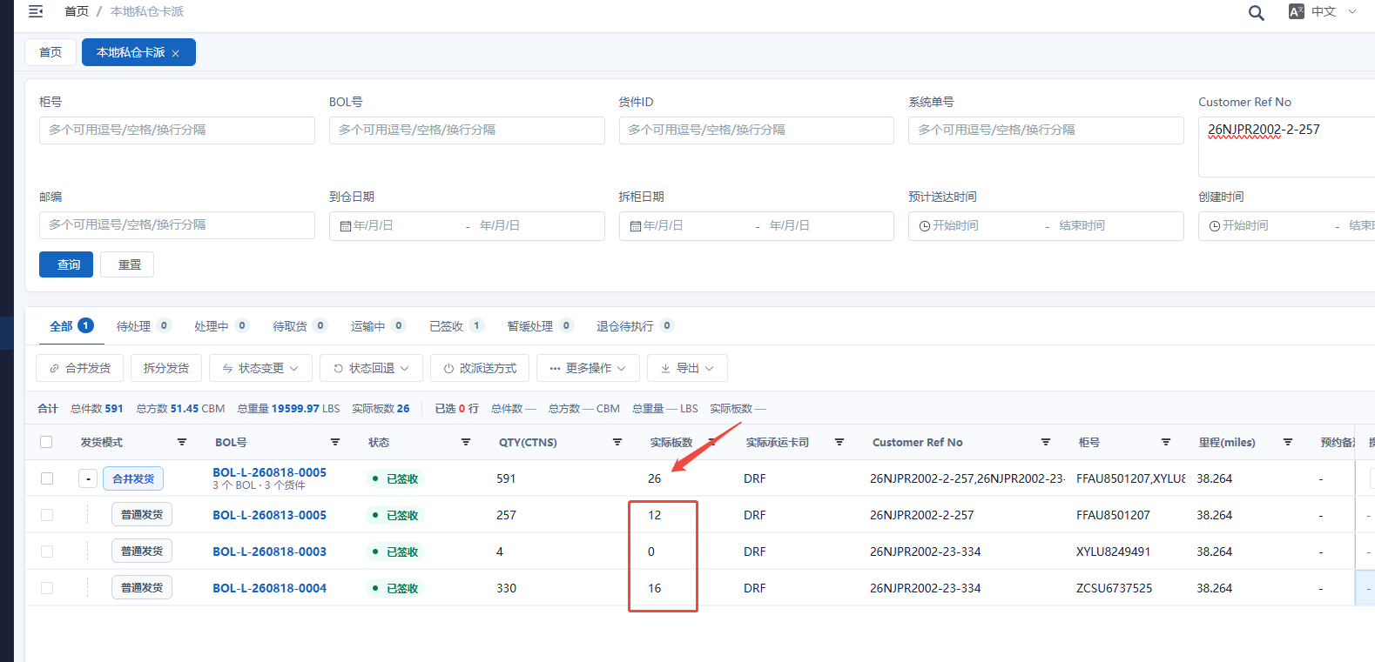 | 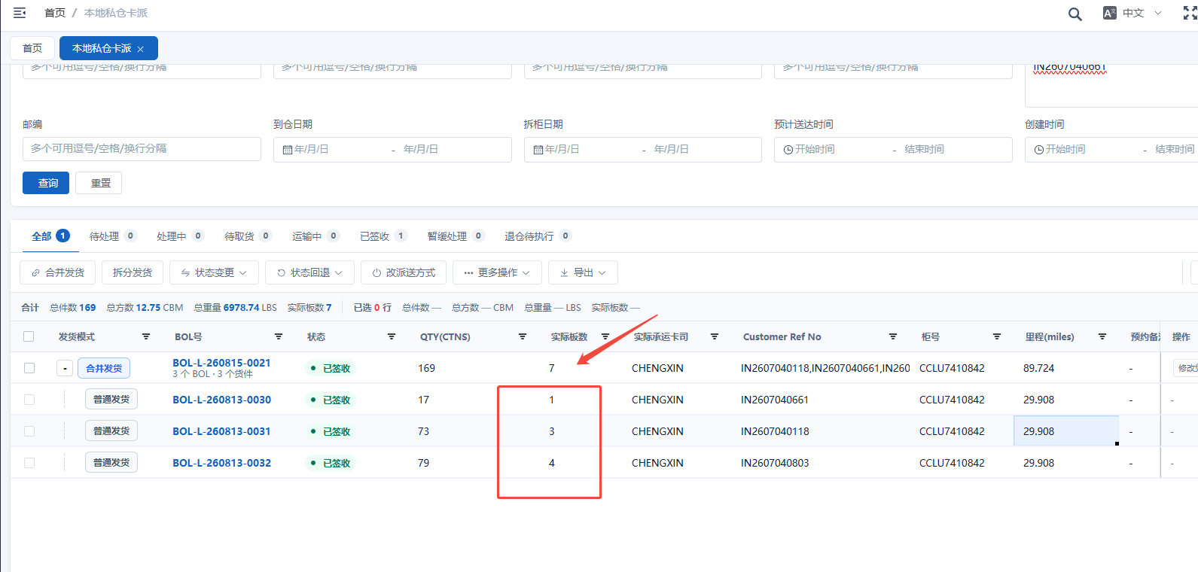 | 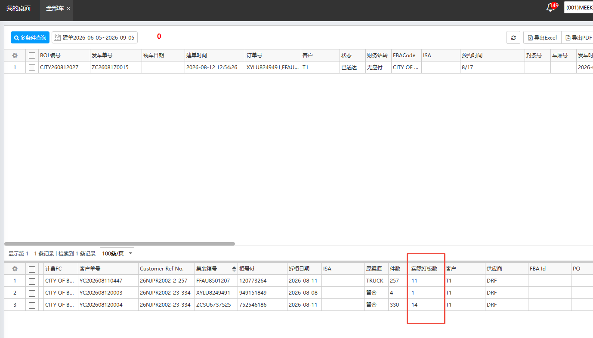 | 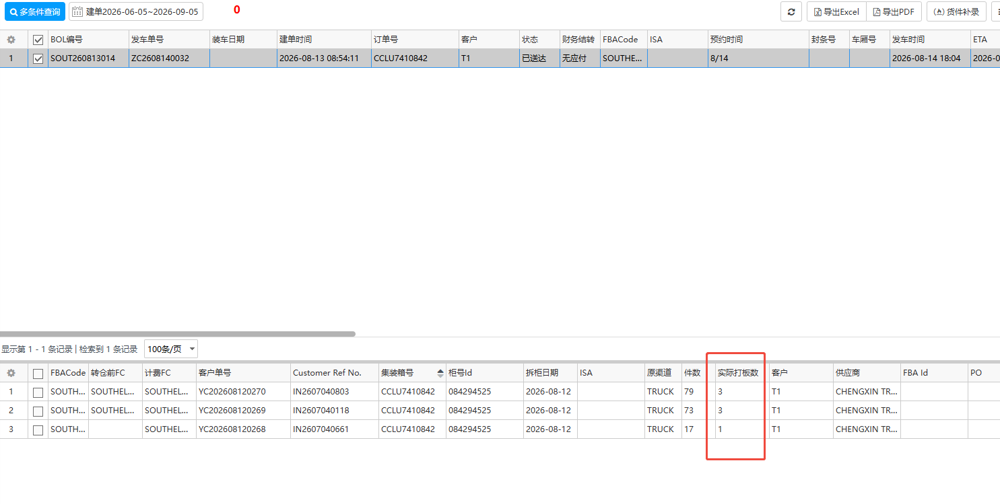
9 | 本地私仓卡派 | 距离抓取是否是避开收费站 | 
10 | 付款凭证管理 | 付款凭证管理需要增加批量导入流水 | 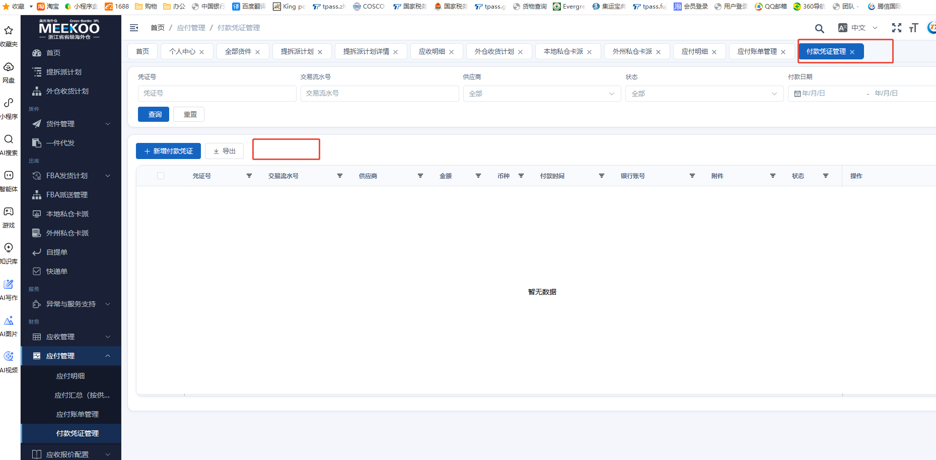
11 | 提拆派计划 | 增加提单号 提拆派这里 加一列提单号显示 | 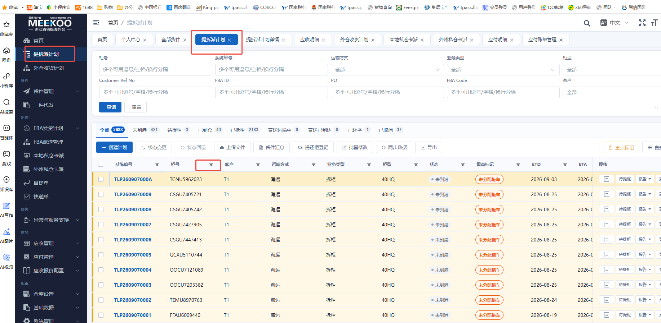
12 | 工单管理 | 工单管理点击已完成 需要填写处理意见，并生成对应费用 | 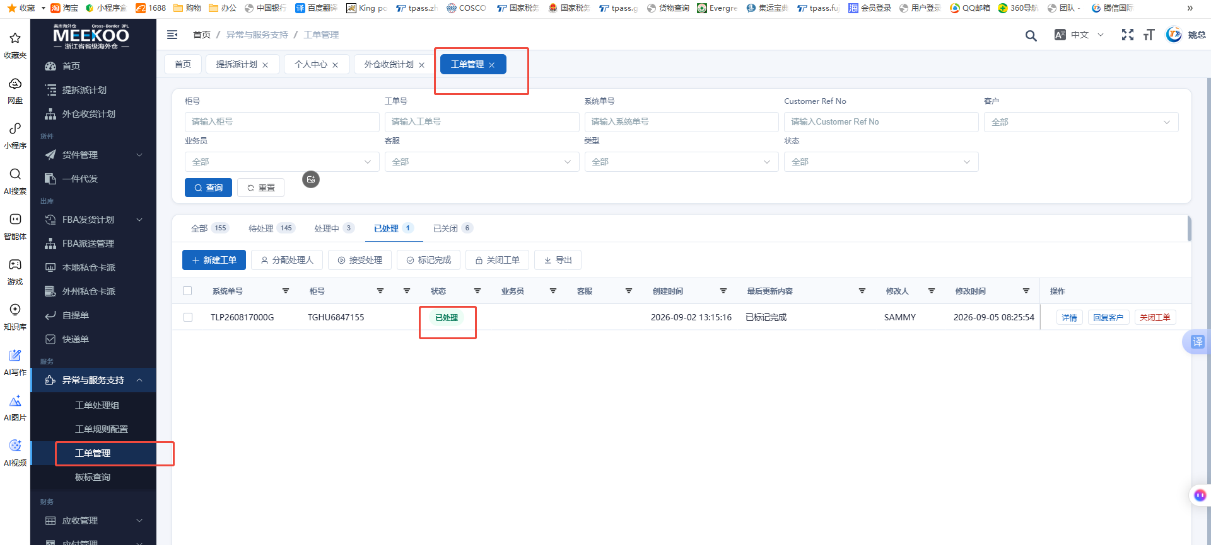
13 | 应付管理-应付明细 | 加上 对应的拆柜时间 一列 | 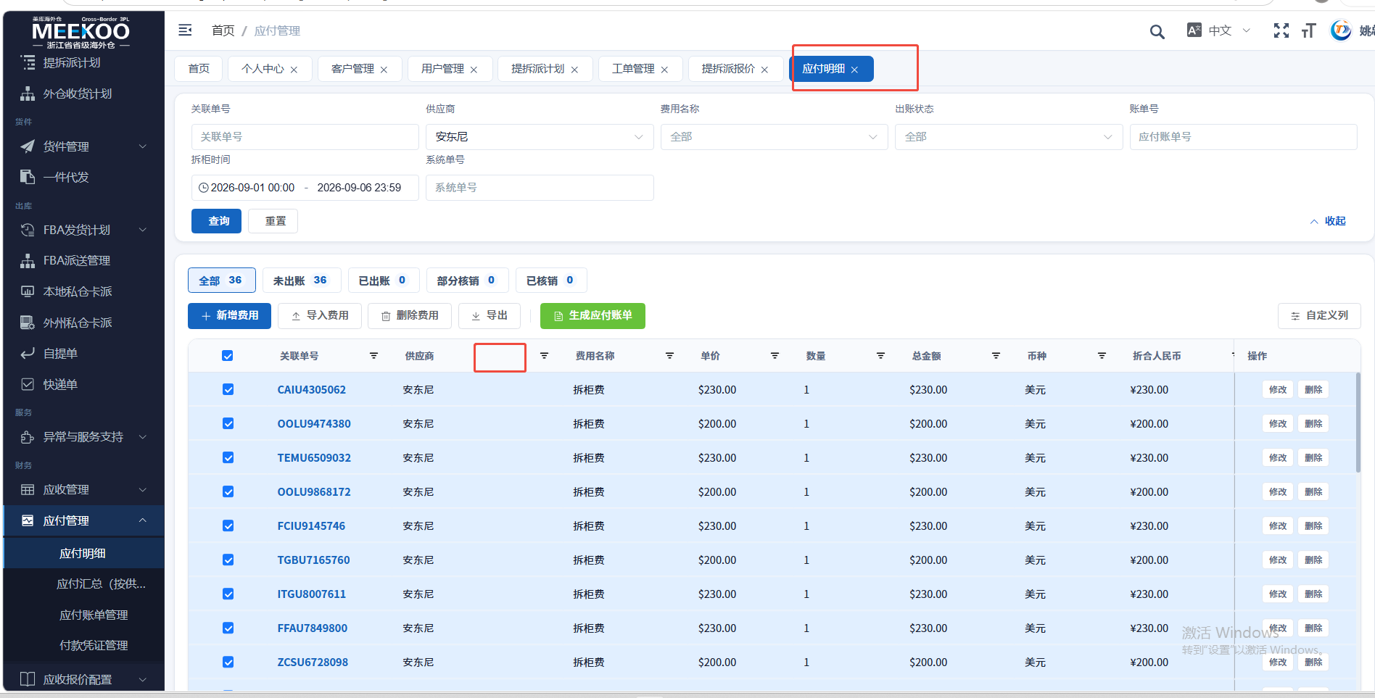
14 | 货件汇总 | 货件汇总 要带上 拆柜报告的 拆柜异常反馈 这一列，加上重量（千克）这一列 | 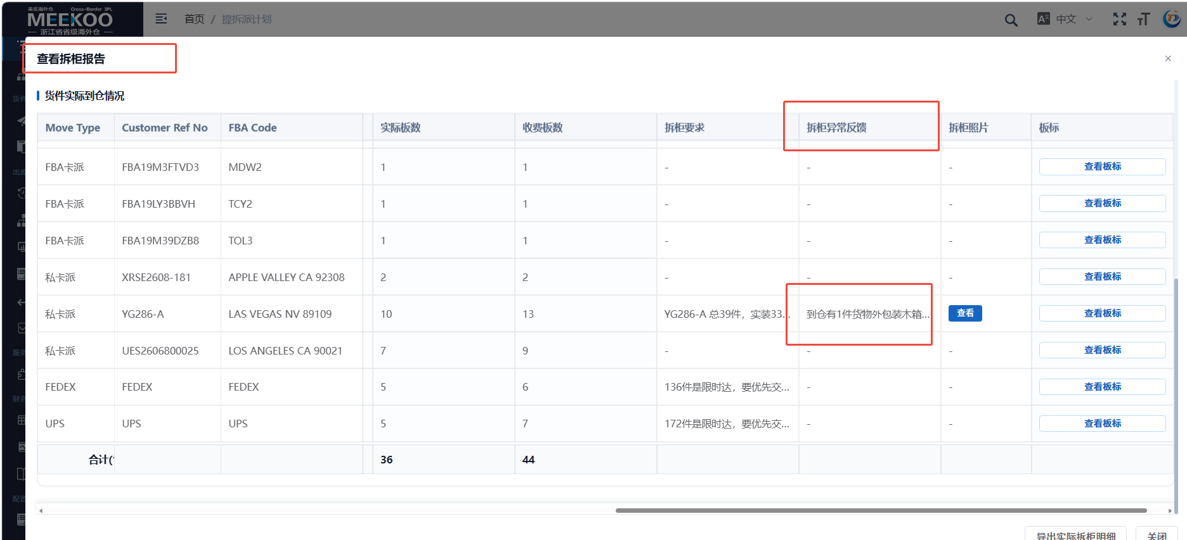 | 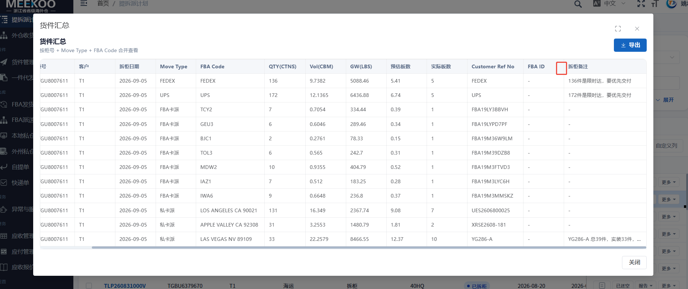
15 | 客户管理 | 加一个客户全称 一列 | 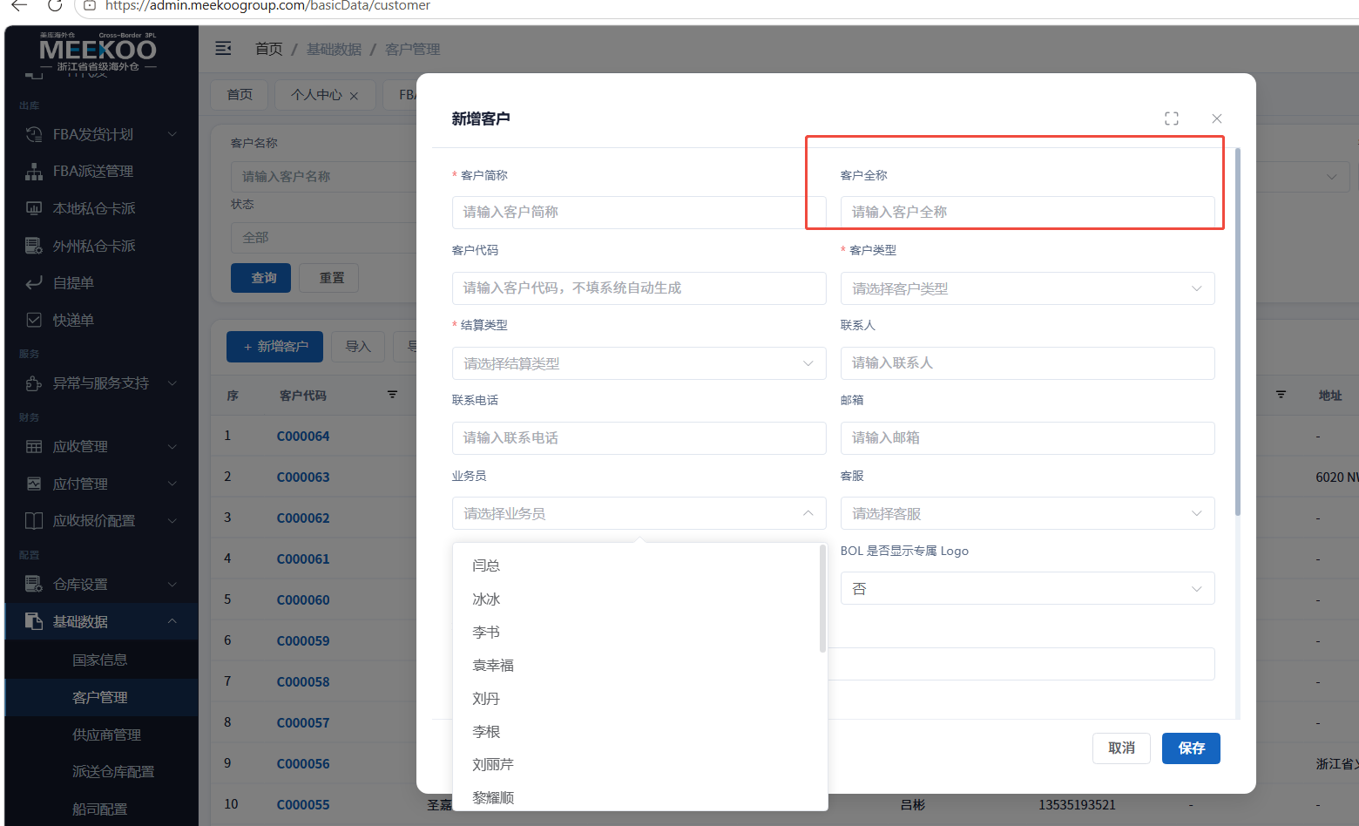 | 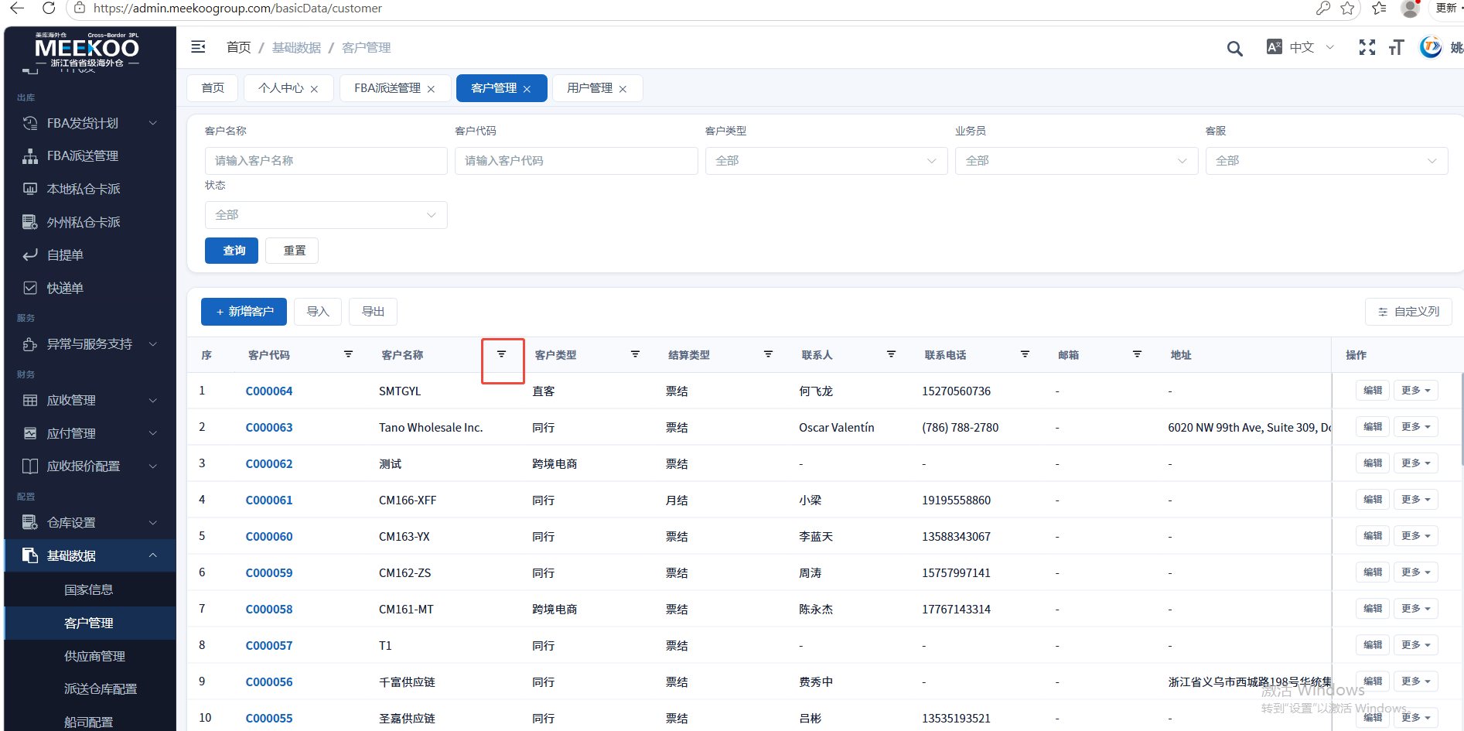
16 | 客户管理 | 批量维护业务员 | 